Màn hình quản lý nhân viên
Usecase | Quản lý nhân viên

Ngày | 2022-12-06

Người Test | Thùy Nhung

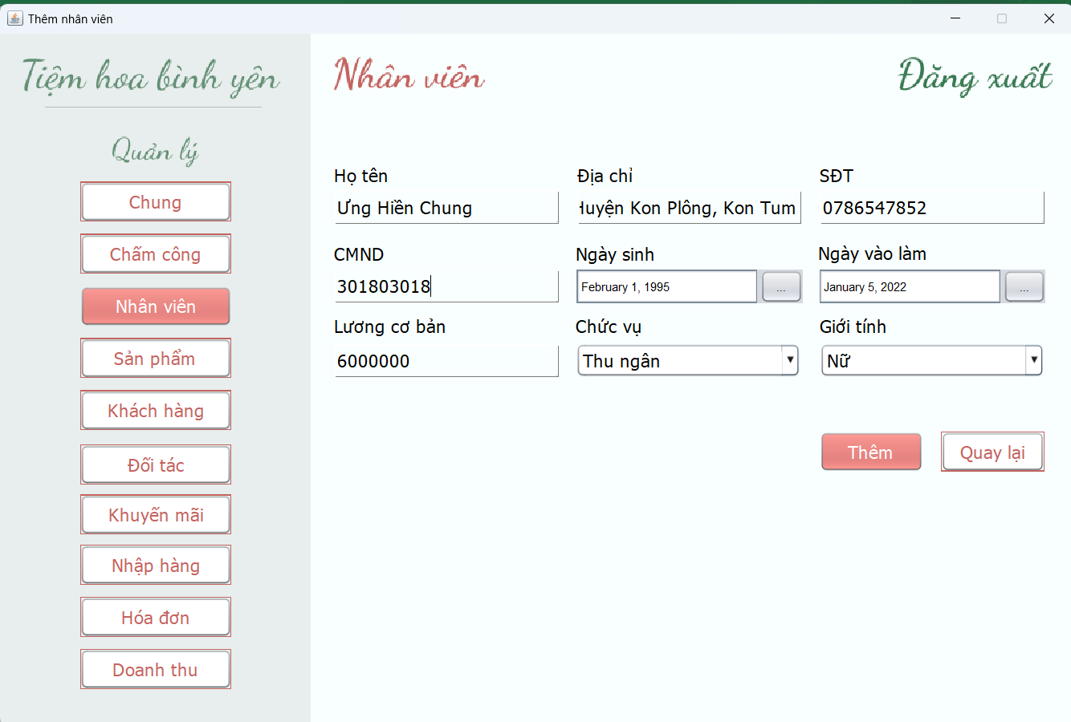
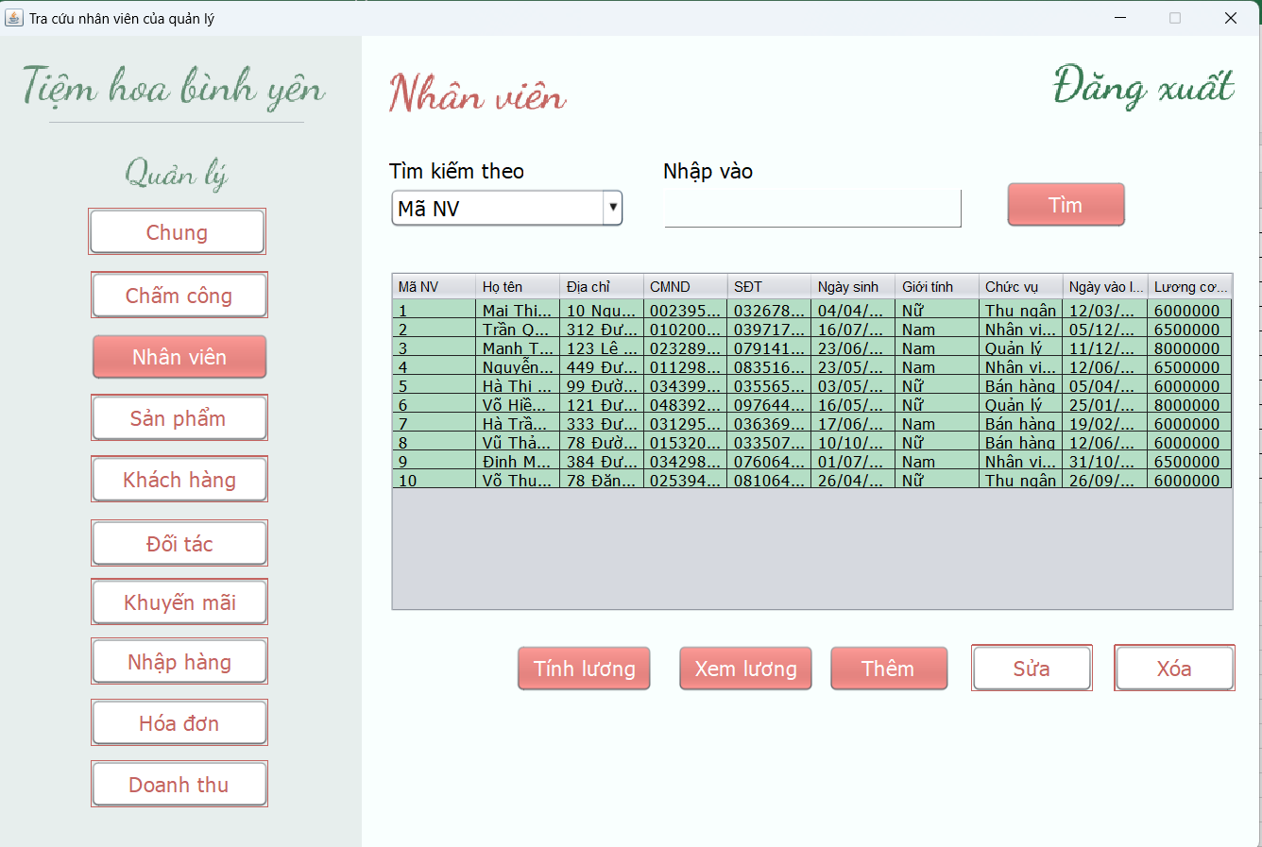 (Nơi đặt màn hình chính) |  |  |  |  |  |  |  | (Màn hình phụ 1) | 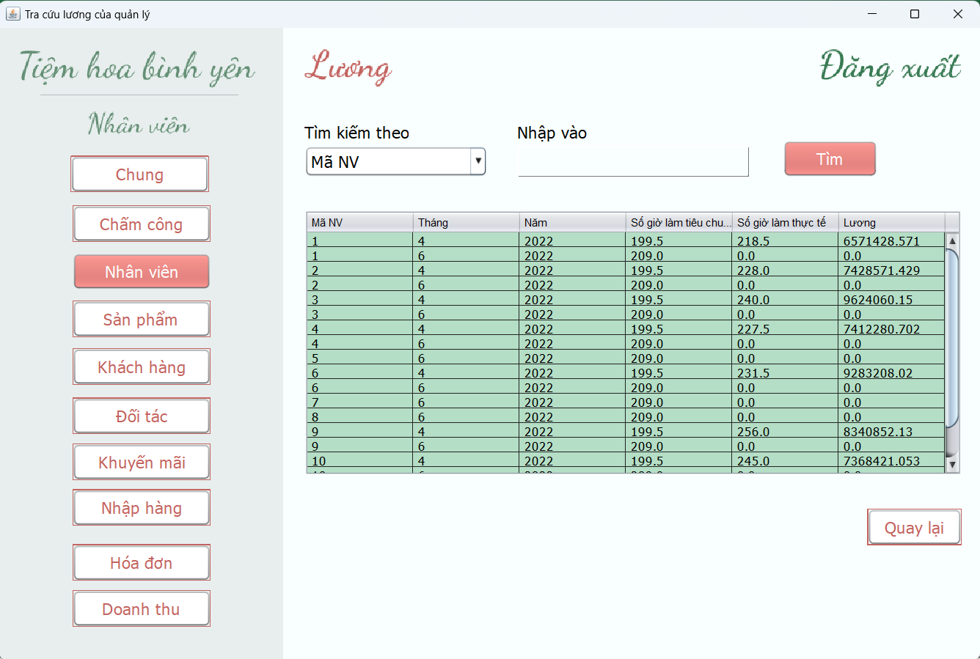 (Màn hình phụ 2) | 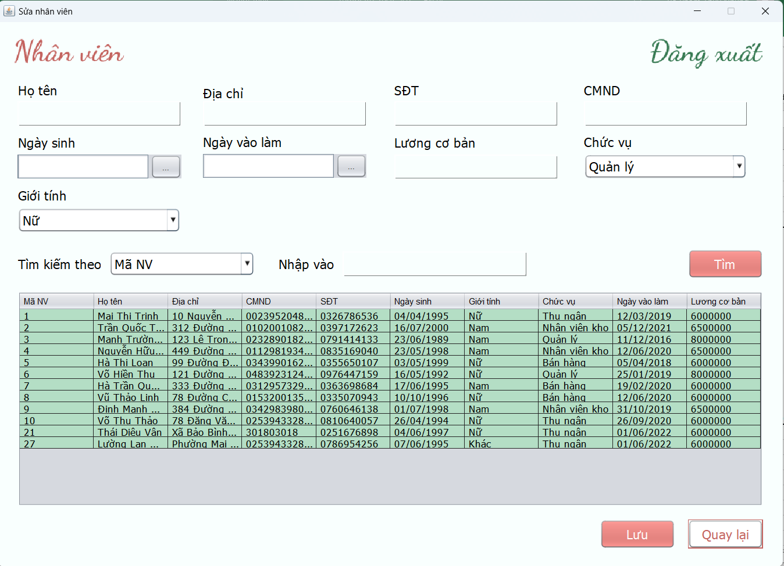 (Màn hình phụ 3) | 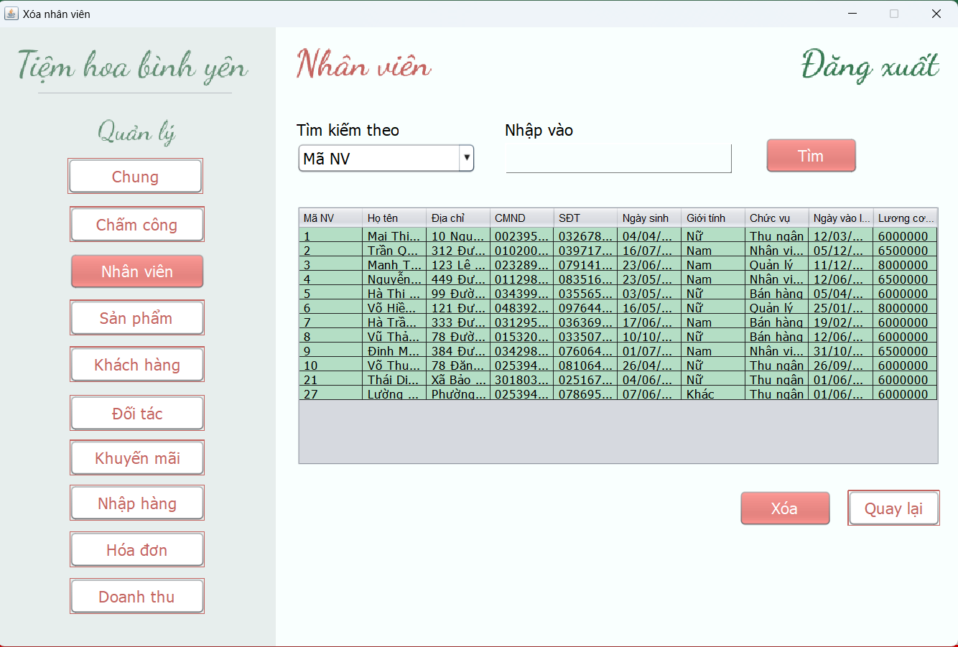 (Màn hình phụ 4)

 | Tester nhập |  |  |  |  | Dev nhập
STT | Case Study | Status | Desciprtion | Bug Date | Tester | Fix Date | Dev
1 | Thêm nhân viên | Bug | Kiểm tra định dạng dd/mm/yyyy | 2022-12-06 | Nhung
2 | Thêm nhân viên | Bug | Bỏ trống ngày sinh hoặc ngày vào làm: không có thông báo | 2022-12-06 | Nhung | 13/06/2022 | Thảo
3 | Thêm nhân viên | Bug | Kiểm tra họ tên là số | 2022-12-06 | Nhung | 13/06/2022 | Thảo
 | Thêm nhân viên | Bug | Kiểm tra định dạng lương cơ bản <=0 |  | Nhung | 13/06/2022 | Thảo
4 | Thêm nhân viên | OK | Kiểm tra trường hợp định dạng số điện thoại (10 số) |  | Nhung
5 | Thêm nhân viên | OK | Kiểm tra ngày vào làm > ngày sinh |  | Nhung
6 | Thêm nhân viên | OK | Kiểm tra nhập đủ thông tin và đúng định dạng |  | Nhung
7 | Sửa thông tin | Bug | Kiểm tra ràng buộc lương cơ bản khi thay đổi chức vụ | 2022-12-06 | Nhung
8 | Sửa thông tin | OK | Sau khi sửa chức vụ, các màn hình được phép truy cập thay đổi tương ứng |  | Nhung
9 | Sửa thông tin | OK | Kiểm tra định dạng số cmnd/cccd
10 | Sửa thông tin | OK | Kiểm tra định dạng số điện thoại |  | Nhung
11 | Sửa thông tin | Bug | Kiểm tra định dạng lương cơ bản <=0 | 2022-12-06 | Nhung | 13/06/2022 | Thảo
12 | Sửa thông tin | OK | Kiểm tra họ tên là số |  | Nhung
13 | Sửa thông tin | OK | Kiểm tra ngày vào làm > ngày sinh |  | Nhung
14 | Xóa nhân viên | OK | Thực hiện xóa nhân viên đã chọn khi chưa có ràng buộc khóa ngoại |  | Nhung
15 | Xóa nhân viên | OK | Không thể xóa nhân viên khi có ràng buộc khóa ngoại |  | Nhung
16 | Tra cứu nhân viên | OK | Hiển thị thông tin tìm kiếm tồn tại |  | Nhung
17 | Tra cứu nhân viên | OK | Kiểm tra thông tin tìm kiếm không tồn tại |  | Nhung
18 | Tính lương | OK | Tính lương và cập nhật lương đến thời điểm hiện tại |  | Nhung
19 | Xem lương | OK | Hiển thị thông tin lương nhân viên |  | Nhung
20 | Tra cứu lương | OK | Hiển thị thông tin tìm kiếm tồn tại |  | Nhung
21 | Tra cứu lương | OK | Kiểm tra trường hợp tìm kiếm không tồn tại |  | Nhung
22 |  | Warning
23 |  | Warning
24 |  | Warning
25 |  | Warning
26 |  | Warning

Màn hình báo cáo thống kê
Usecase | Báo cáo thống kê

Ngày | 2022-10-06

Người Test | Thùy Nhung

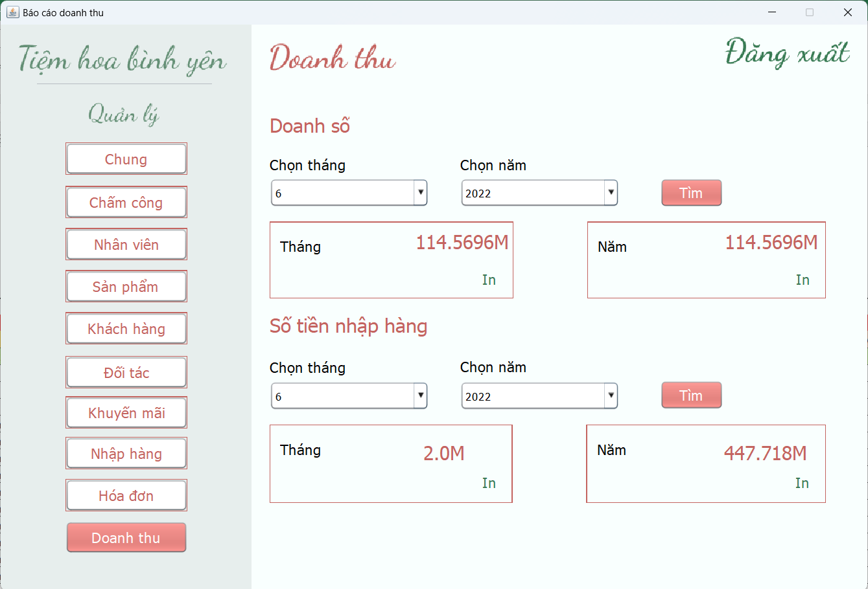 (Nơi đặt màn hình chính) |  |  |  |  |  |  |  | (Màn hình phụ 1) | (Màn hình phụ 2) | (Màn hình phụ 3)

 | Tester nhập |  |  |  |  | Dev nhập
STT | Case Study | Status | Desciprtion | Bug Date | Tester | Fix Date | Dev
1 | Tra cứu doanh số | OK | Hiển thị thông tin tra cứu theo tháng |  | Nhung
2 | Tra cứu doanh số | OK | Hiển thị thông tin tra cứu theo năm |  | Nhung
3 | Xuất thông tin doanh số | OK | Xuất file báo cáo doanh số theo từng tháng |  | Nhung
4 | Xuất thông tin doanh số | OK | Xuất file báo cáo doanh số theo năm |  | Nhung
5 | Tra cứu tiền nhập hàng | OK | Hiển thị thông tin tra cứu theo tháng |  | Nhung
6 | Tra cứu tiền nhập hàng | OK | Hiển thị thông tin tra cứu theo năm |  | Nhung
7 | Xuất thông tin tiền nhập hàng | OK | Xuất file báo cáo doanh số theo từng tháng |  | Nhung
8 | Xuất thông tin tiền nhập hàng | OK | Xuất file báo cáo doanh số theo năm |  | Nhung
9 |  | Warning
10 |  | Warning
11 |  | Warning
12 |  | Warning
13 |  | Warning
14 |  | Warning
15 |  | Warning
16 |  | Warning
17 |  | Warning
18 |  | Warning
19 |  | Warning
20 |  | Warning
21 |  | Warning
22 |  | Warning
23 |  | Warning
24 |  | Warning
25 |  | Warning

Màn hình đăng nhập
Usecase | Đăng nhập

Ngày | 24/05/2022

Người Test | Thùy Nhung

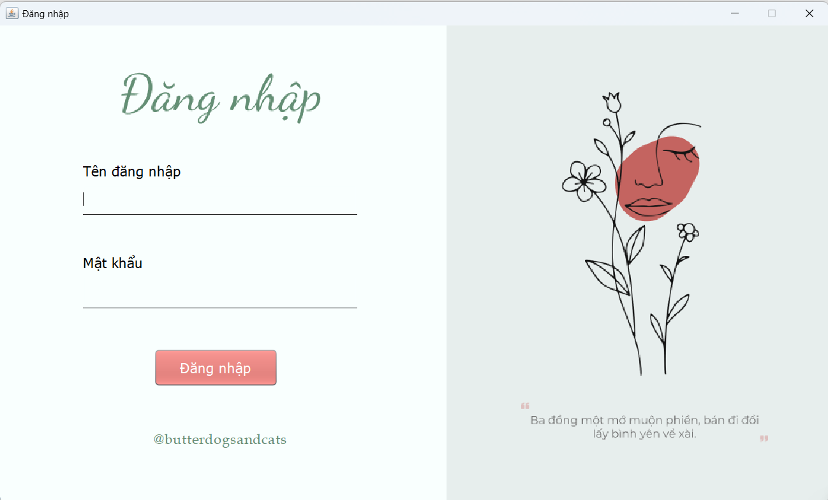 (Nơi đặt màn hình chính) |  |  |  |  |  |  |  | (Màn hình phụ 1) | (Màn hình phụ 2) | (Màn hình phụ 3)

 | Tester nhập |  |  |  |  | Dev nhập
STT | Case Study | Status | Desciprtion | Bug Date | Tester | Fix Date | Dev
1 | Đăng nhập | OK | Tên đăng nhập là số |  | Nhung
2 | Đăng nhập | OK | Kiểm ta bỏ trống tên đăng nhập |  | Nhung
3 | Đăng nhập | OK | Kiểm tra bỏ trống mật khẩu |  | Nhung
4 | Đăng nhập | OK | Tên đăng nhập chữ:=>"Username là mã nhân viên" |  | Nhung
5 | Đăng nhập | OK | Đăng nhập thành công với User hợp lệ |  | Nhung
6 | Đăng nhập | OK | Đăng nhập không thành công với User không hợp lệ |  | Nhung
7 | Đăng nhập | OK | Đăng nhập với User quản lý, thực hiện đúng các tác vụ |  | Nhung
8 | Đăng nhập | OK | Đăng nhập với User nhân viên bán hàng, thực hiện đúng các tác vụ |  | Nhung
9 | Đăng nhập | OK | Đăng nhập với User thu ngân, thực hiện đúng các tác vụ |  | Nhung
10 | Đăng nhập | OK | Đăng nhập với User kho, thực hiện đúng các tác vụ |  | Nhung
11 | Đăng xuất | OK | Thực hiện đăng xuất khỏi hệ thống |  | Nhung
12 |  | Warning
13 |  | Warning
14 |  | Warning
15 |  | Warning
16 |  | Warning
17 |  | Warning
18 |  | Warning
19 |  | Warning
20 |  | Warning
21 |  | Warning
22 |  | Warning
23 |  | Warning
24 |  | Warning
25 |  | Warning

Màn hình quản lý khách hàng
Usecase | Quản lý khách hàng

Ngày | 2022-11-06

Người Test | Thùy Nhung

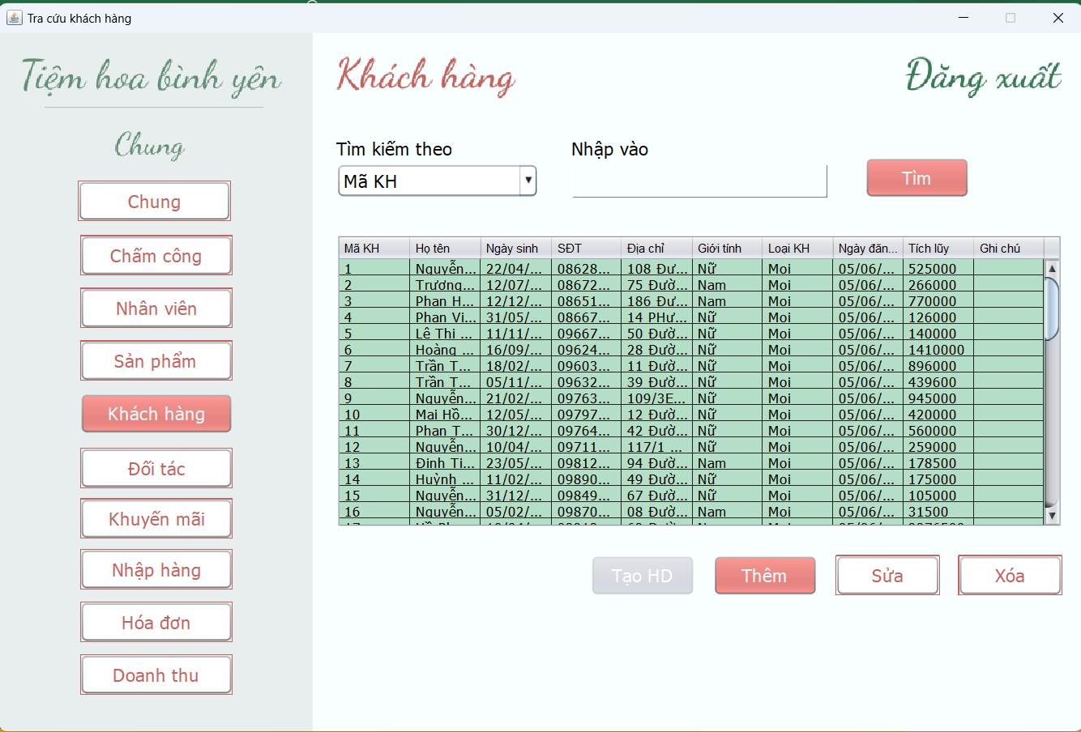 (Nơi đặt màn hình chính) |  |  |  |  |  |  |  | 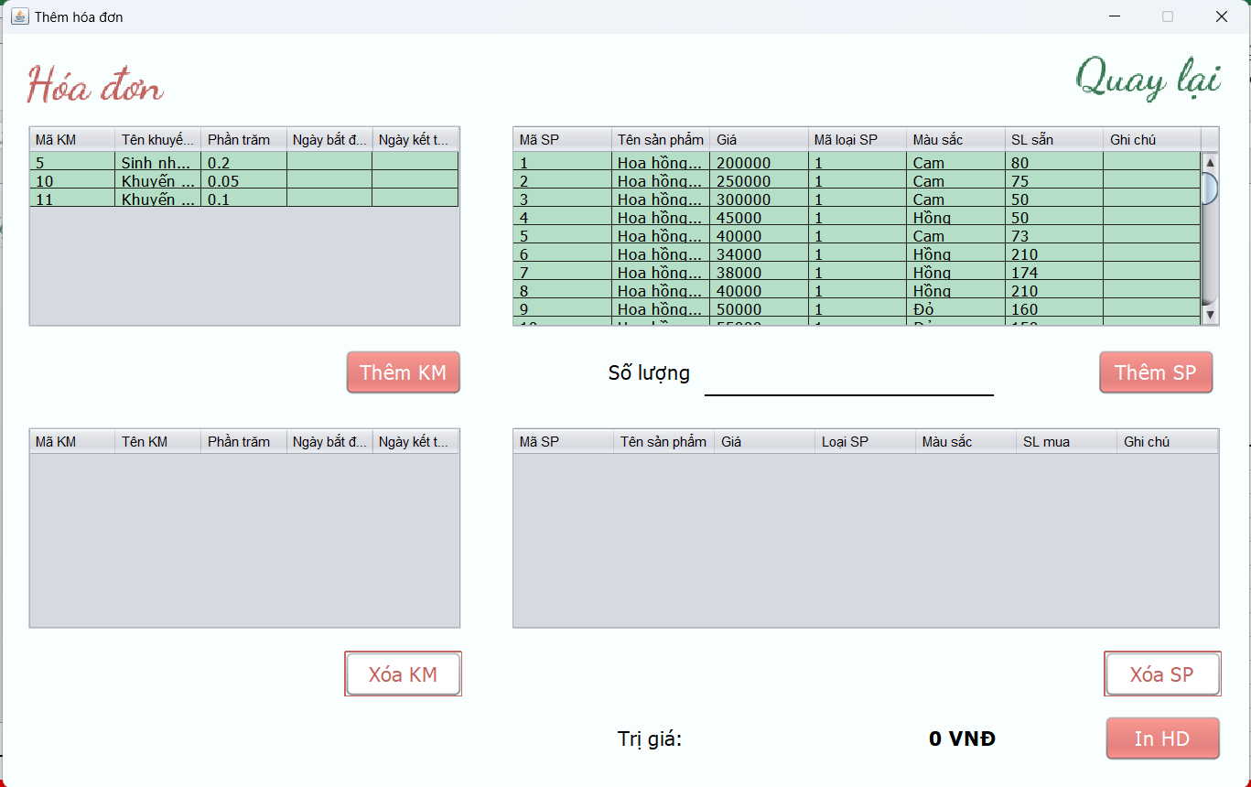 (Màn hình phụ 1) | 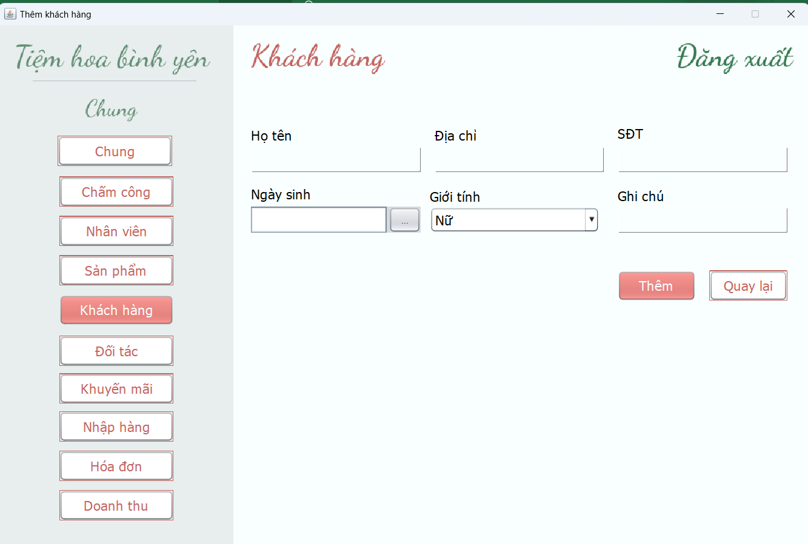 (Màn hình phụ 2) | 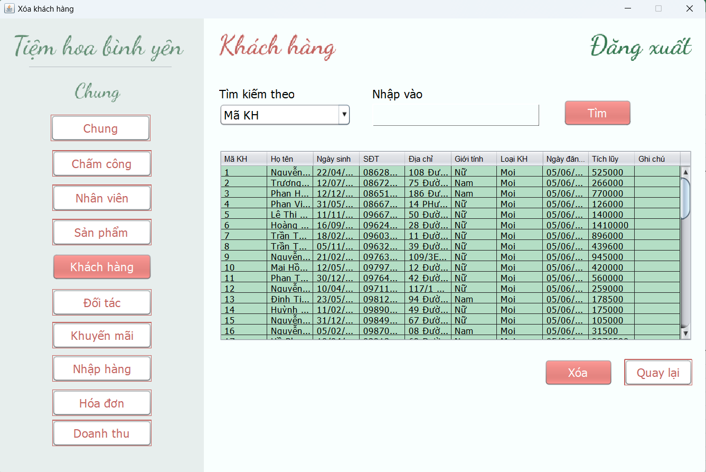 (Màn hình phụ 3)

 | Tester nhập |  |  |  |  | Dev nhập
STT | Case Study | Status | Desciprtion | Bug Date | Tester | Fix Date | Dev
1 | Thêm khách hàng | Bug | Kiểm tra tên khách hàng là số | 2022-12-06 | Nhung | 13/06/2022 | Thảo
2 | Thêm khách hàng | OK | Số điện thoại là 10 số
3 | Thêm khách hàng | OK | Kiểm tra khi bỏ trống thông tin
4 | Sửa khách hàng | Bug | Loại khách hàng không được load lên màn hình | 14/06/2022 | Nhung | 13/06/2022 | Thảo
5 | Sửa khách hàng | Bug | Kiểm tra sửa tên khách hàng thành số | 2022-12-06 | Nhung | 13/06/2022 | Thảo
6 | Xóa khách hàng | OK | Kiểm tra không thể xóa khi khách hàng có hóa đơn |  | Nhung
7 | Xóa khách hàng | OK | Kiểm tra xóa khi khách hàng chưa có hóa đơn |  | Nhung
8 | Tra cứu khách hàng | OK | Hiển thị thông tin tìm kiếm tồn tại |  | Nhung
9 | Tra cứu khách hàng | OK | Kiểm tra thông tin tìm kiếm không tồn tại |  | Nhung
10 | Cập nhật thông tin | OK | Kiểm tra khách hàng thân thiết (10<=tích lũy<=30000 ) |  | Nhung
11 | Cập nhật thông tin | OK | Kiểm tra khách hàng VIP (tích lũy >30000000) |  | Nhung
12 | Tạo hóa đơn | OK | Không thể tạo hóa đơn khi chưa chọn khách hàng |  | Nhung
13 |  | Warning
14 |  | Warning
15 |  | Warning
16 |  | Warning
17 |  | Warning
18 |  | Warning
19 |  | Warning
20 |  | Warning
21 |  | Warning
22 |  | Warning
23 |  | Warning
24 |  | Warning
25 |  | Warning

Màn hình chung
Usecase | Màn hình chung

Ngày | 2022-05-06

Người Test | Thùy Nhung

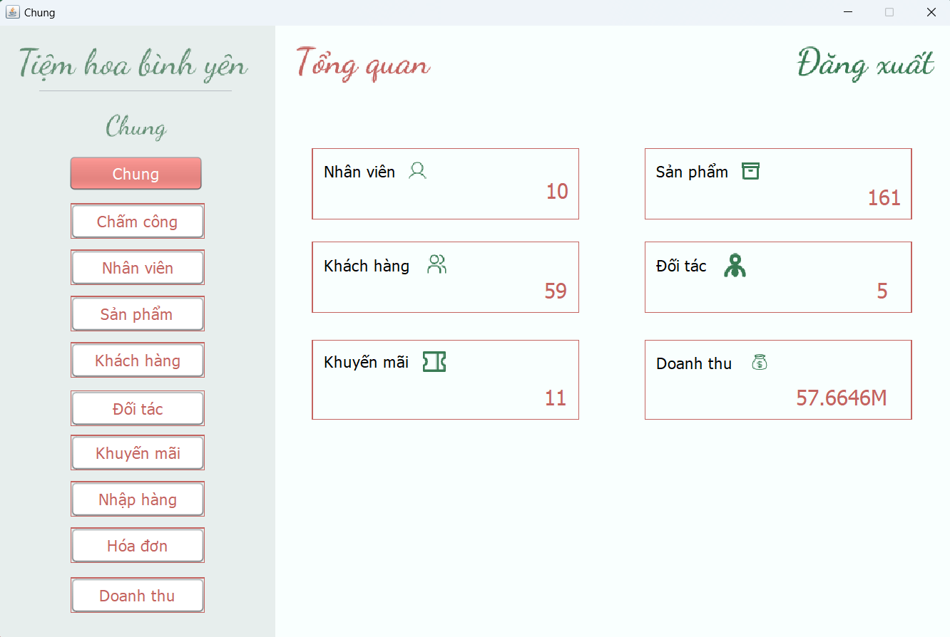 (Nơi đặt màn hình chính) |  |  |  |  |  |  |  | (Màn hình phụ 1) | (Màn hình phụ 2) | (Màn hình phụ 3)

 | Tester nhập |  |  |  |  | Dev nhập
STT | Case Study | Status | Desciprtion | Bug Date | Tester | Fix Date | Dev
1 | Cập nhật thông tin | OK | Số lượng sản phẩm được cập nhật khi có thay đổi |  | Nhung
2 | Cập nhật thông tin | OK | Số lượng nhân viên được cập nhật khi có thay đổi |  | Nhung
3 | Cập nhật thông tin | OK | Số lượng khách hàng được cập nhật khi có thay đổi |  | Nhung
4 | Cập nhật thông tin | OK | Số lượng khuyến mãi được cập nhật khi có thay đổi |  | Nhung
5 | Cập nhật thông tin | OK | Doanh thu được cập nhật khi có thay đổi |  | Nhung
6 |  | Warning
7 |  | Warning
8 |  | Warning
9 |  | Warning
10 |  | Warning
11 |  | Warning
12 |  | Warning
13 |  | Warning
14 |  | Warning
15 |  | Warning
16 |  | Warning
17 |  | Warning
18 |  | Warning
19 |  | Warning
20 |  | Warning
21 |  | Warning
22 |  | Warning
23 |  | Warning
24 |  | Warning
25 |  | Warning

Màn hình quản lý sản phẩm
Usecase | Quản lý sản phẩm

Ngày | 2022-11-06

Người Test | Thùy Nhung

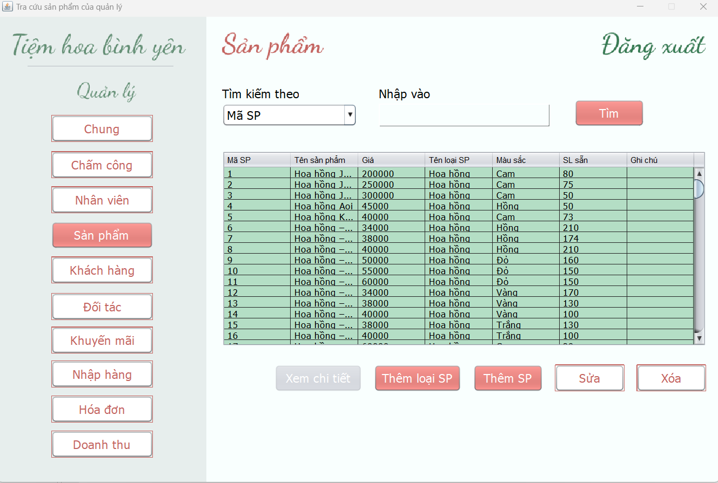 (Nơi đặt màn hình chính) |  |  |  |  |  |  |  | 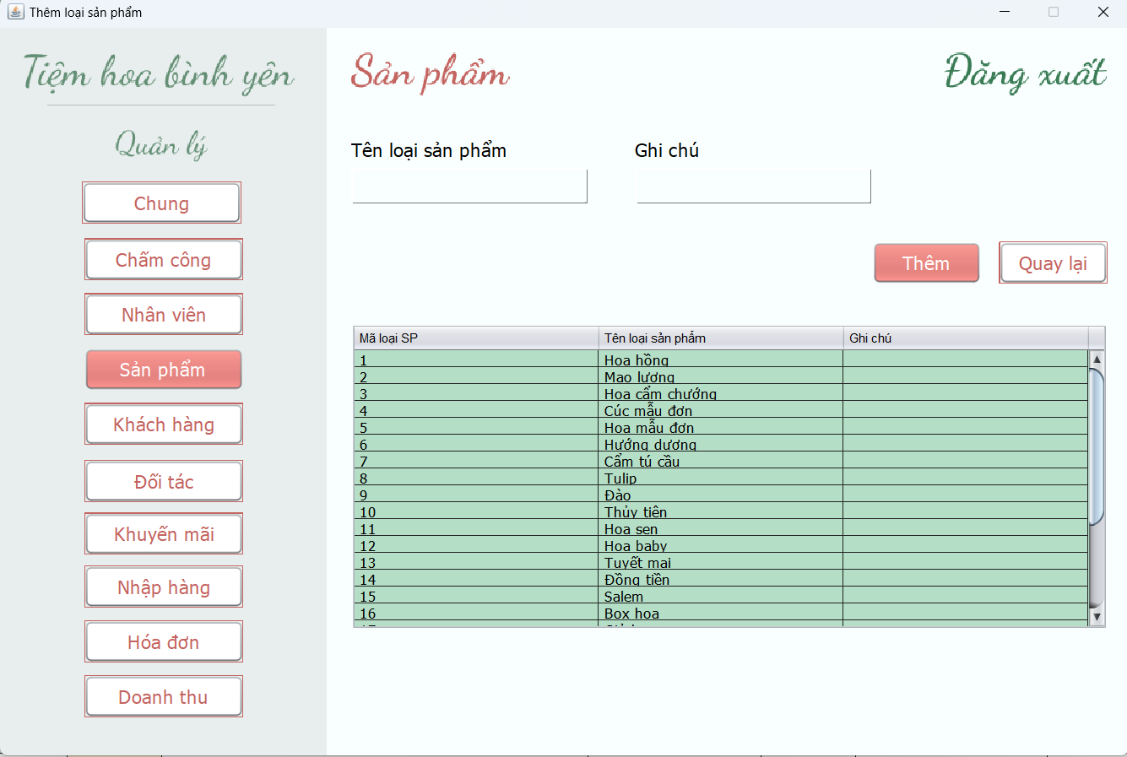 (Màn hình phụ 1) | 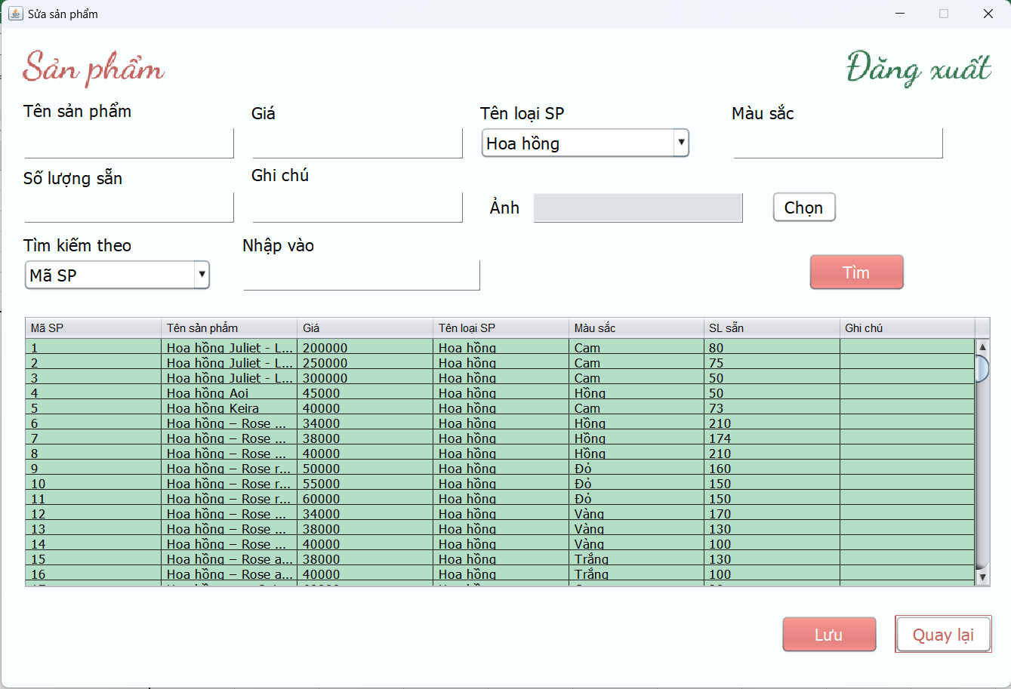 (Màn hình phụ 2) | 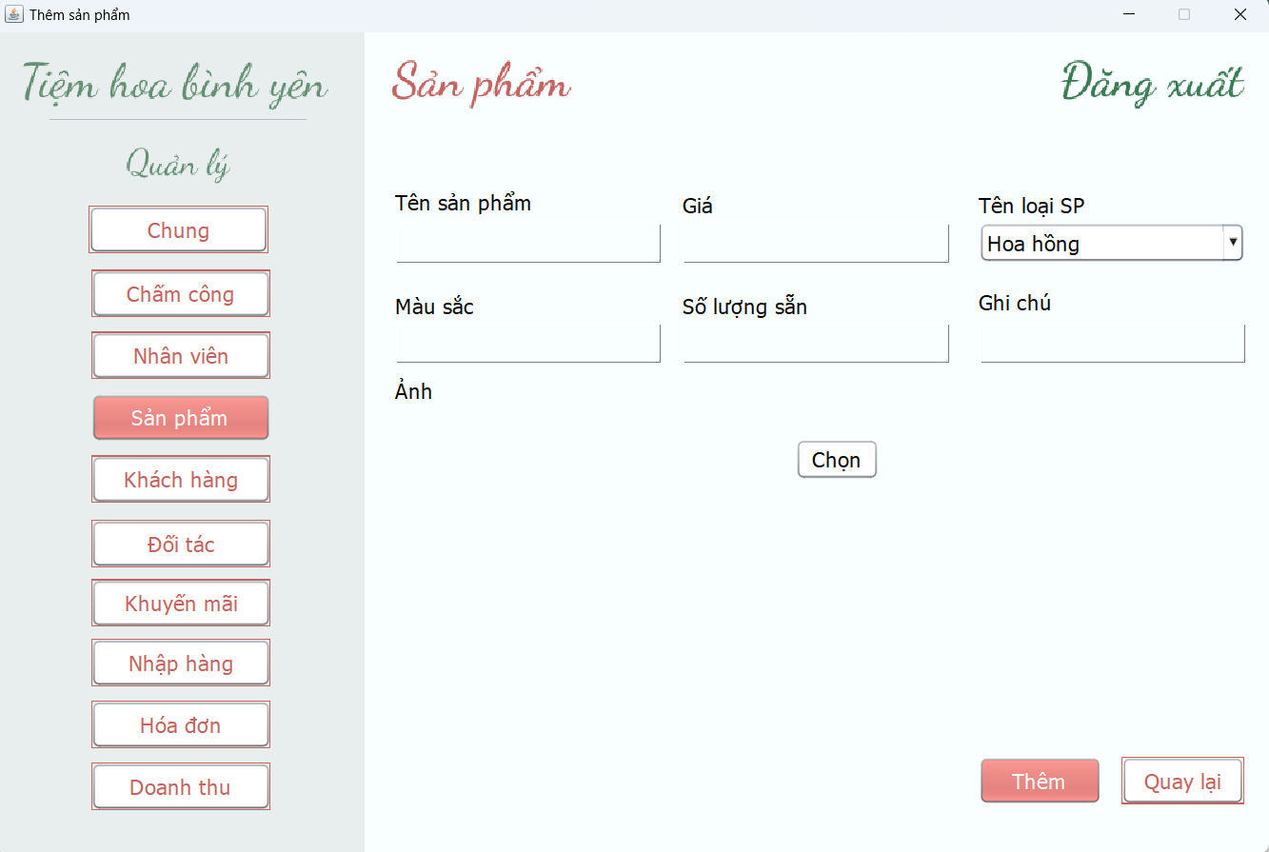 (Màn hình phụ 3) | 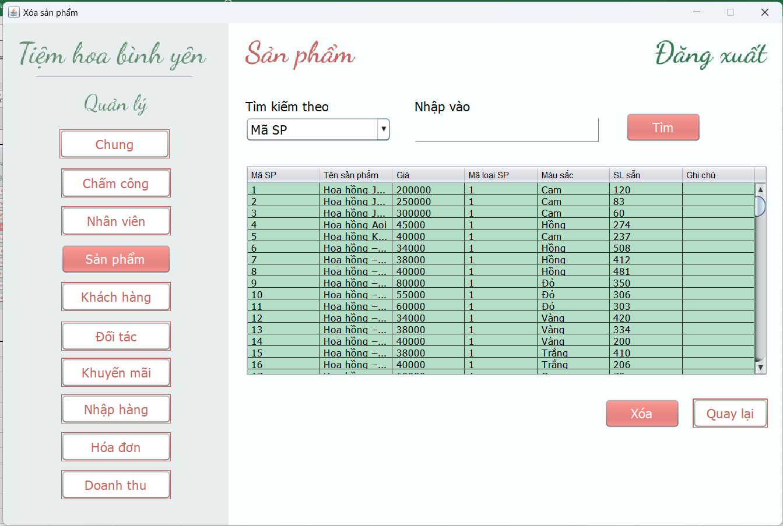 (Màn hình phụ 4) | 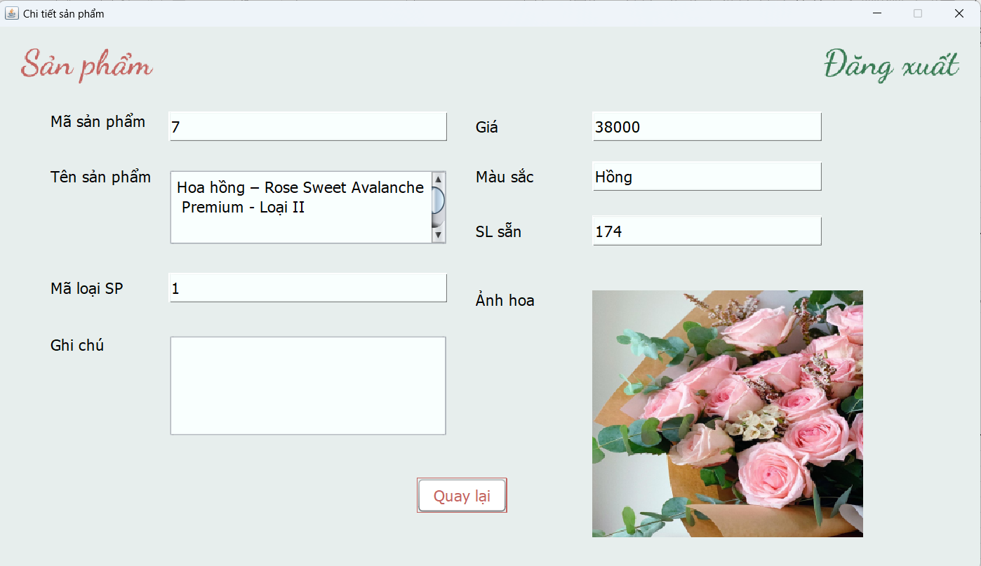 (Màn hình phụ 5)

 | Tester nhập |  |  |  |  | Dev nhập
STT | Case Study | Status | Desciprtion | Bug Date | Tester | Fix Date | Dev
1 | Tra cứu sản phẩm | OK | Hiển thị thông tin tìm kiếm tồn tại |  | Nhung
2 | Tra cứu sản phẩm | OK | Kiểm tra thông tin tìm kiếm không tồn tại |  | Nhung
3 | Xem chi tiết | OK | Xem thông tin chi tiết theo sản phẩm đã chọn |  | Nhung
4 | Thêm loại sản phẩm | OK | Kiểm tra thêm tên loại sản phẩm đã tồn tại |  | Nhung
5 | Thêm loại sản phẩm | Bug | Kiểm tra tên loại sản phẩm là số | 2022-11-06 | Nhung | 2022-12-06 | Thảo
6 | Thêm sản phẩm | OK | Kiểm tra tên sản phẩm là số |  | Nhung
7 | Thêm sản phẩm | OK | Kiểm tra bỏ trống tên sản phẩm |  | Nhung
8 | Thêm sản phẩm | OK | Kiểm tra không chọn hình ảnh sản phẩm |  | Nhung | 2022-12-06 | Thảo
9 | Thêm sản phẩm | OK | Kiểm tra thêm sản phẩm đúng định dạng |  | Nhung
10 | Sửa thông tin sản phẩm | Bug | Kiểm tra có thể cập nhật số lượng sẵn bằng 0 | 2022-11-06 | Nhung
11 | Sửa thông tin sản phẩm | OK | Kiểm tra giá <=0 |  | Nhung | 2022-12-06
12 | Sửa thông tin sản phẩm | OK | Kiểm tra chỉnh sửa tên sản phẩm là số |  | Nhung
13 | Sửa thông tin sản phẩm | OK | Kiểm tra cập nhật khi chỉnh sửa đúng định dạng |  | Nhung
14 | Cập nhật số lượng | OK | Số lượng sản phẩm được cập nhật sau khi nhập hàng |  | Nhung
15 | Cập nhật số lượng | OK | Số lượng sản phẩm được cập nhật sau khi bán ra |  | Nhung
16 | Xóa sản phẩm | OK | Có thể xóa sản phẩm vừa mới thêm vào (chưa có ràng buộc khóa ngoại) |  | Nhung
17 | Xóa sản phẩm | OK | Không thể xóa sản phẩm đã từng được bán ra (có ràng buộc khóa ngoại) |  | Nhung
18 |  | Warning
19 |  | Warning
20 |  | Warning
21 |  | Warning
22 |  | Warning
23 |  | Warning
24 |  | Warning
25 |  | Warning

Màn hình quản lý đối tác
Usecase | Quản lý đối tác

Ngày | 2022-08-06

Người Test | Thùy Nhung

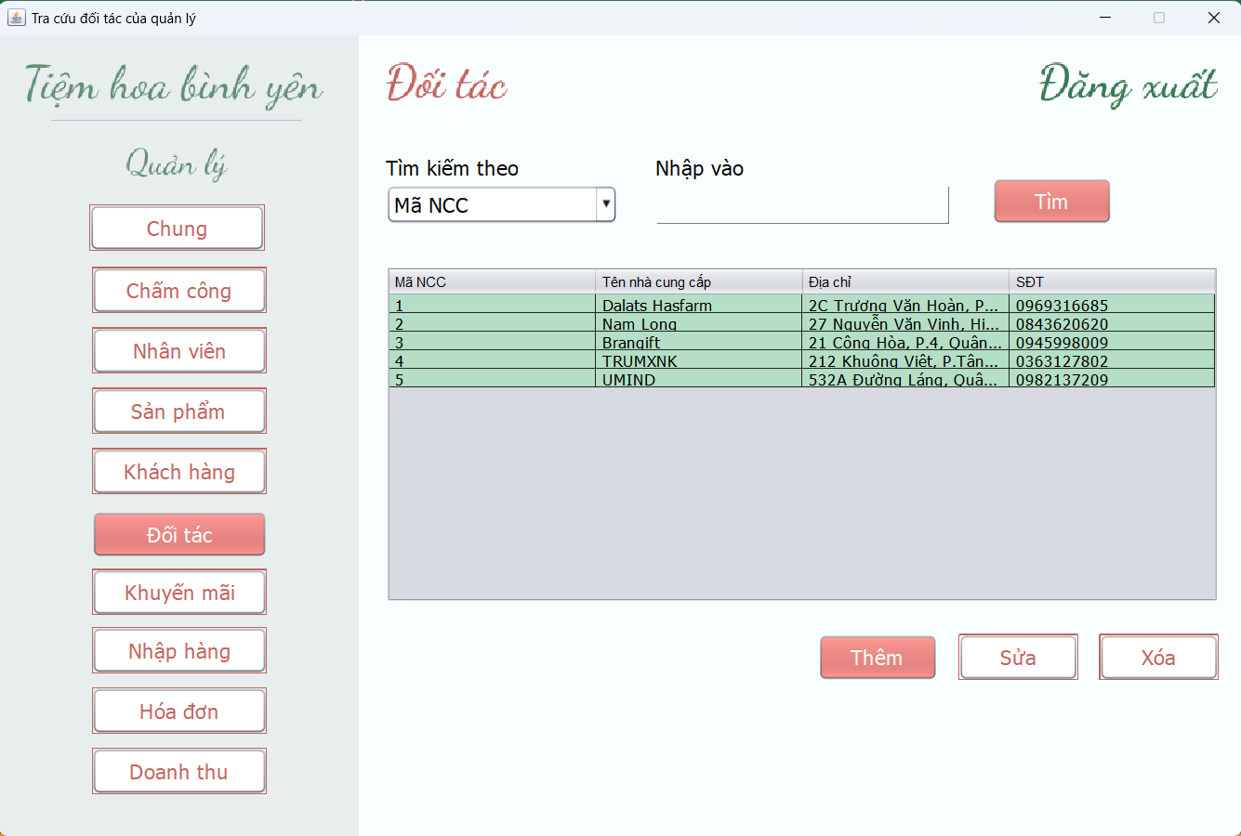 (Nơi đặt màn hình chính) |  |  |  |  |  |  |  | 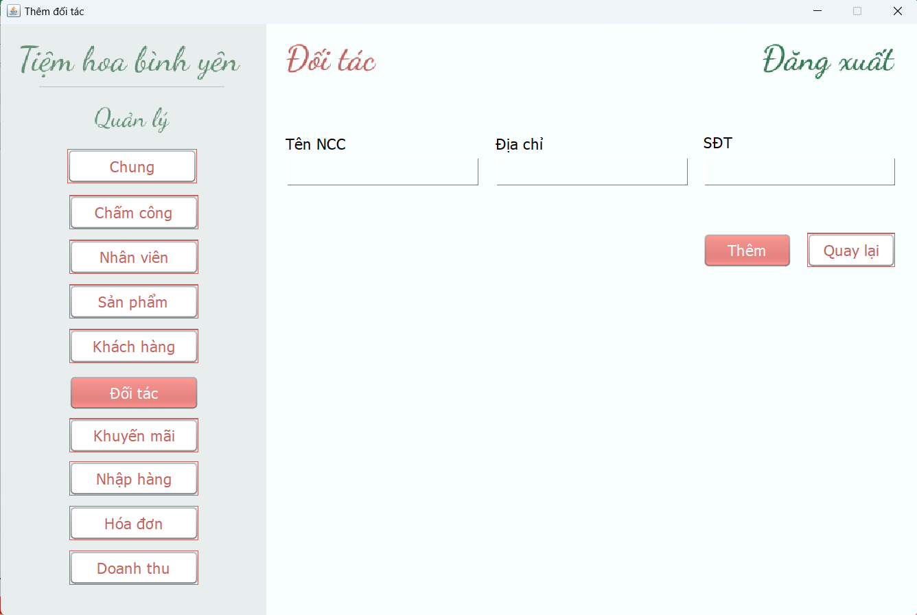 (Màn hình phụ 1) | 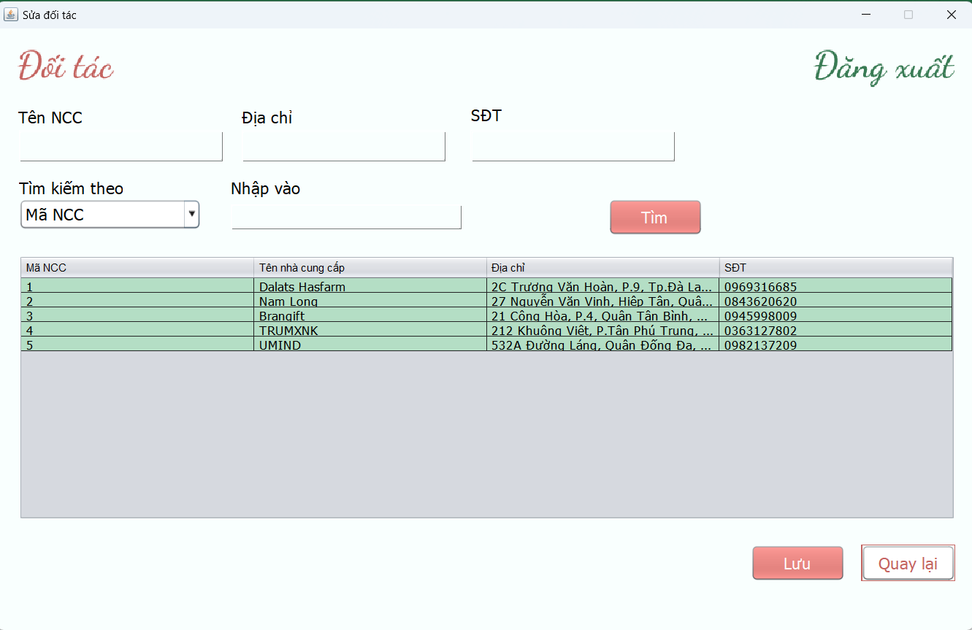 (Màn hình phụ 2) | 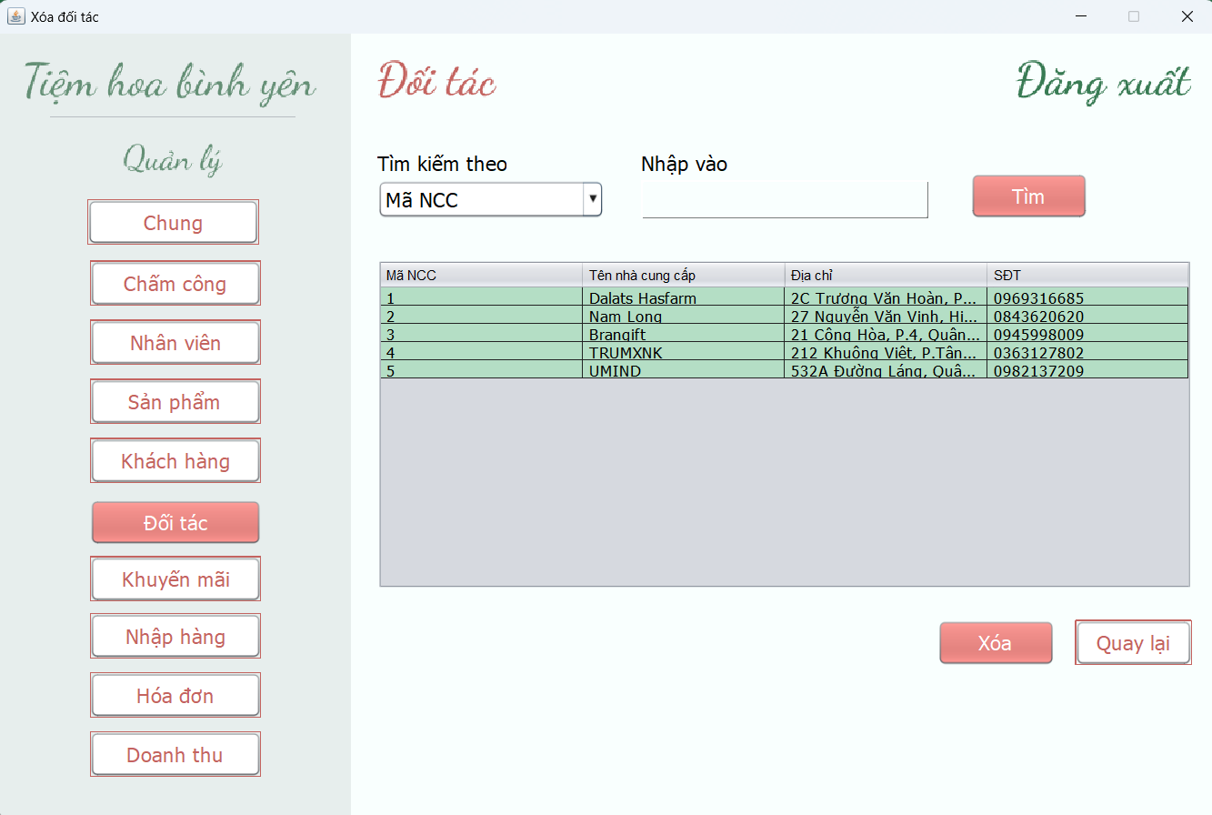 (Màn hình phụ 3)

 | Tester nhập |  |  |  |  | Dev nhập
STT | Case Study | Status | Desciprtion | Bug Date | Tester | Fix Date | Dev
1 | Tra cứu đối tác | OK | Hiển thị thông tin tra cứu hợp lệ
2 | Tra cứu đối tác | OK | Kiểm tra thông tin tra cứu không tồn tại
3 | Thêm đối tác | OK | Kiểm tra tên đối tác là số
4 | Thêm đối tác | OK | Kiểm tra số điện thoại 10 chữ số
5 | Xóa đối tác | OK | Kiểm tra xóa đối tác khi chưa có ràng buộc (có thể xóa)
6 | Xóa đối tác | OK | Kiểm tra xóa đối tác khi đã có ràng buộc (không thể xóa)
7 | Sửa thông tin đối tác | OK | Kiểm tra sửa tên đối tác sai định dạng
8 | Sửa thông tin đối tác | OK | Thực hiện sửa khi đúng định dạng
9 |  | Warning
10 |  | Warning
11 |  | Warning
12 |  | Warning
13 |  | Warning
14 |  | Warning
15 |  | Warning
16 |  | Warning
17 |  | Warning
18 |  | Warning
19 |  | Warning
20 |  | Warning
21 |  | Warning
22 |  | Warning
23 |  | Warning
24 |  | Warning
25 |  | Warning

Màn hình quản lý khuyến mãi
Usecase

Ngày

Người Test

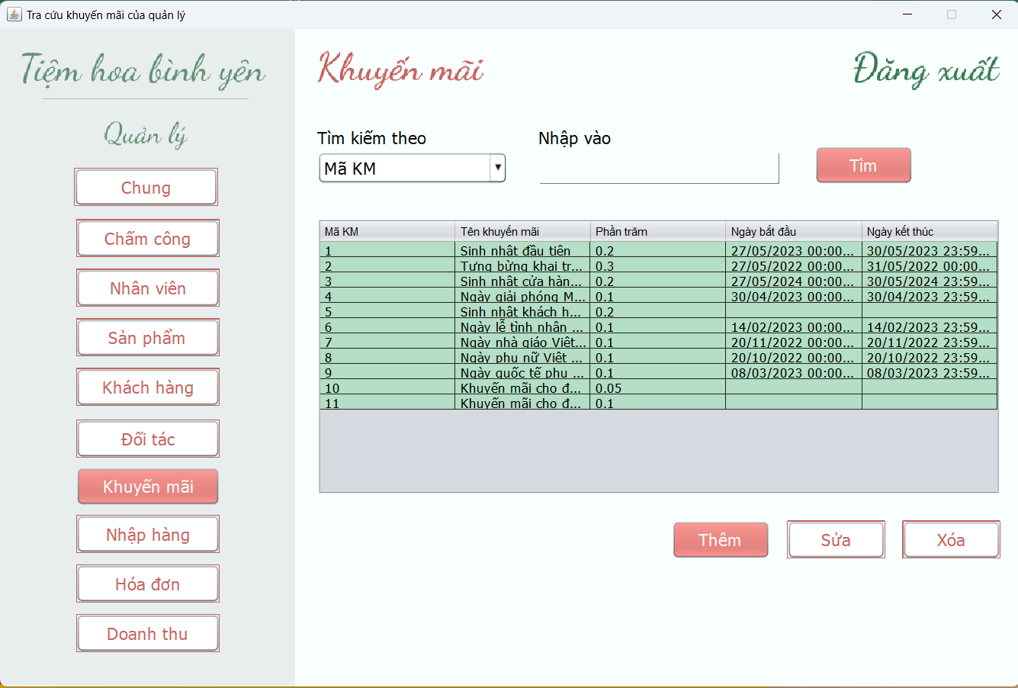 (Nơi đặt màn hình chính) |  |  |  |  |  |  |  | 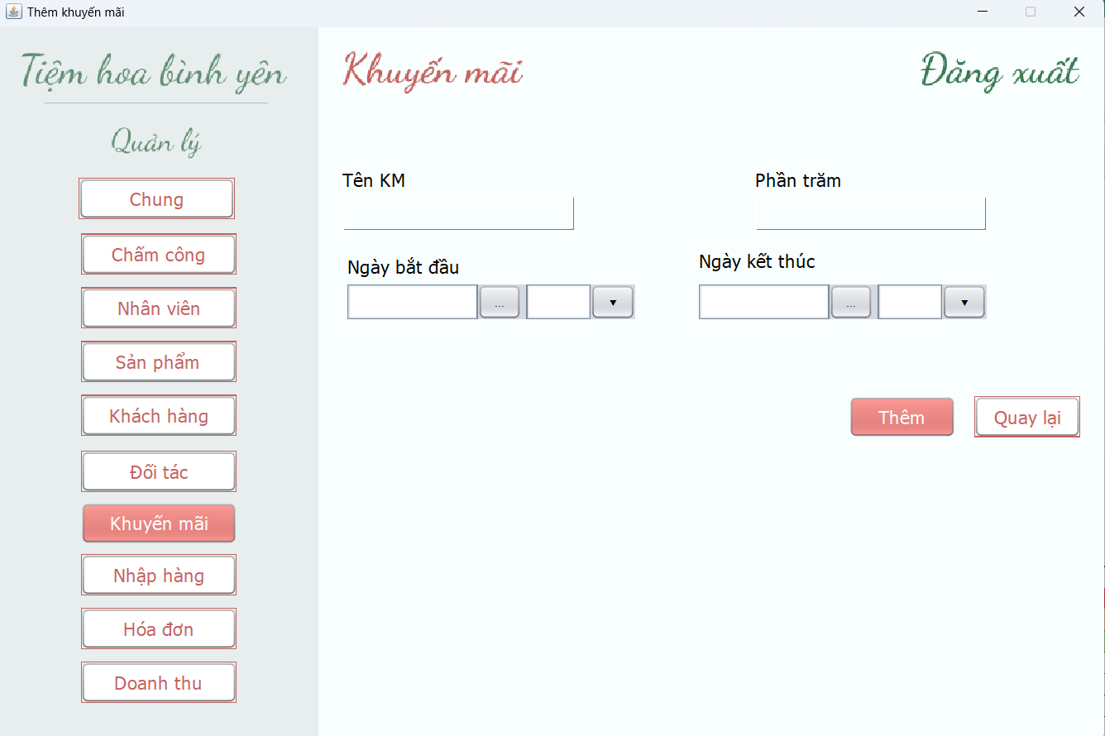 (Màn hình phụ 1) | 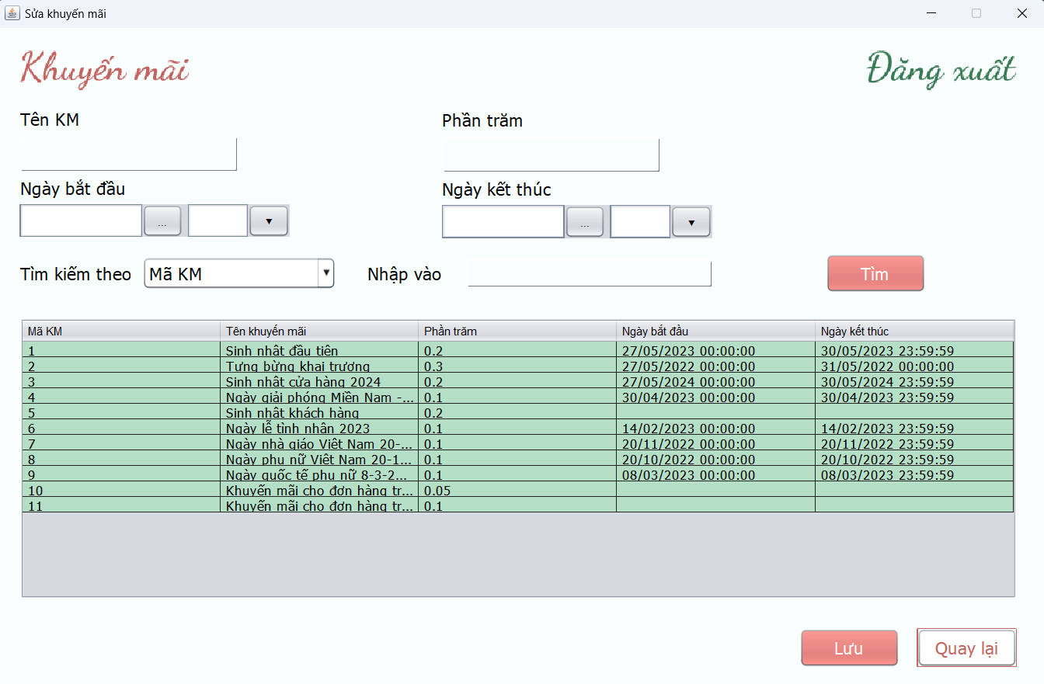 (Màn hình phụ 2) | 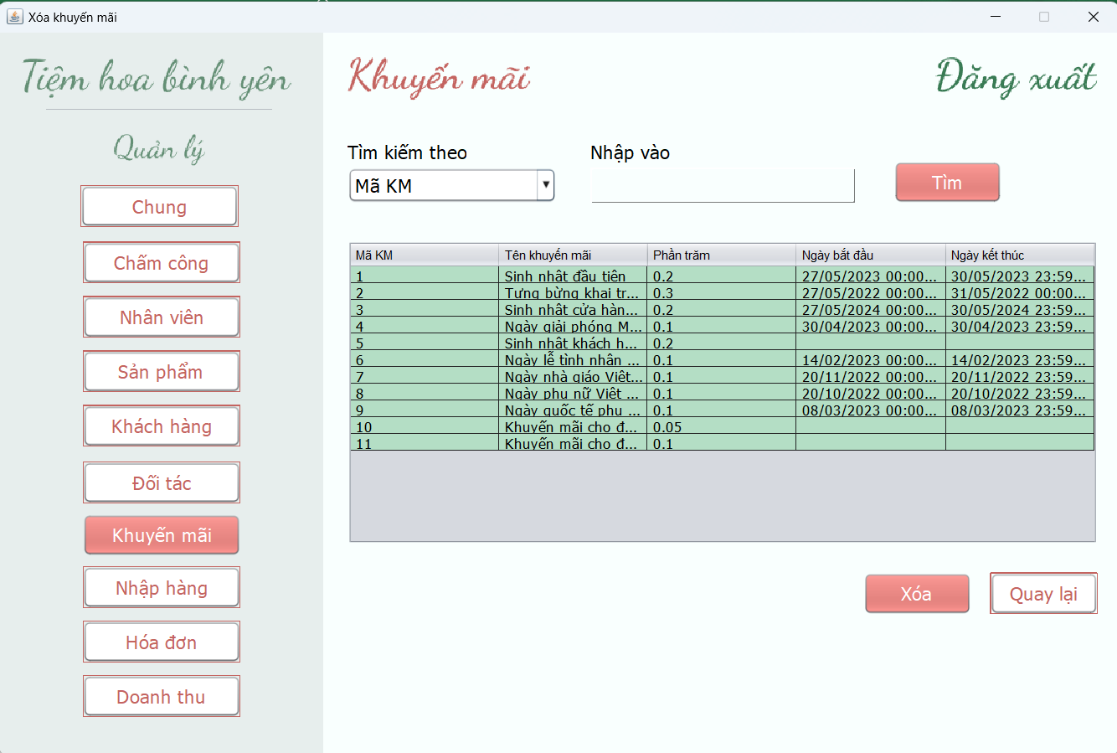 (Màn hình phụ 3)

 | Tester nhập |  |  |  |  | Dev nhập
STT | Case Study | Status | Desciprtion | Bug Date | Tester | Fix Date | Dev
1 | Tra cứu khuyến mãi | OK | Hiển thị thông tin tra cứu hợp lệ |  | Nhung
2 | Tra cứu khuyến mãi | OK | Kiểm tra thông tin tra cứu không tồn tại |  | Nhung
3 | Thêm khuyến mãi | Bug | Kiểm tra phần trăm khuyến mãi <=0 | 14/06/2022 | Nhung | 16/06/2022 | Thảo
4 | Thêm khuyến mãi | Bug | Chọn ngày khuyến mãi nhưng không chọn giờ -> khuyến mãi vẫn được thêm nhưng không thể sử dụng | 14/06/2022 | Nhung | 16/06/2022 | Thảo
5 | Thêm khuyến mãi | Bug | Kiểm tra ngày khuyến mãi < ngày hiện tại | 17/06/2022 | Nhung |  | Thảo
6 | Thêm khuyến mãi | Bug | Kiểm tra ngày khuyến mãi = ngày hiện tại | 18/06/2022 | Nhung | 19/06/2022 | Thảo
7 | Thêm khuyến mãi | OK | Kiểm tra giờ bắt đầu khuyến mãi và giờ kết thúc |  | Nhung
8 | Sửa khuyến mãi | OK | Kiểm tra phần trăm khuyến mãi <=0 |  | Nhung
9 | Sửa khuyến mãi | OK | Kiểm tra ngày khuyến mãi hợp lệ |  | Nhung
10 | Sửa khuyến mãi | OK | Kiểm tra giờ khuyến mãi hợp lệ |  | Nhung
11 | Sửa khuyến mãi | OK | Kiểm tra tên khuyến mãi là số |  | Nhung
12 | Xóa khuyến mãi | OK | Không thể xóa khuyến mãi đã từng sử dụng |  | Nhung
13 | Xóa khuyến mãi | OK | Có thể xóa khuyến mãi chưa từng được sử dụng |  | Nhung
14 |  | Warning
15 |  | Warning
16 |  | Warning
17 |  | Warning
18 |  | Warning
19 |  | Warning
20 |  | Warning
21 |  | Warning
22 |  | Warning
23 |  | Warning
24 |  | Warning
25 |  | Warning

Màn hình quản lý nhập hàng
Usecase | Quản lý nhập hàng

Ngày | 14/06/2022

Người Test | Thùy Nhung

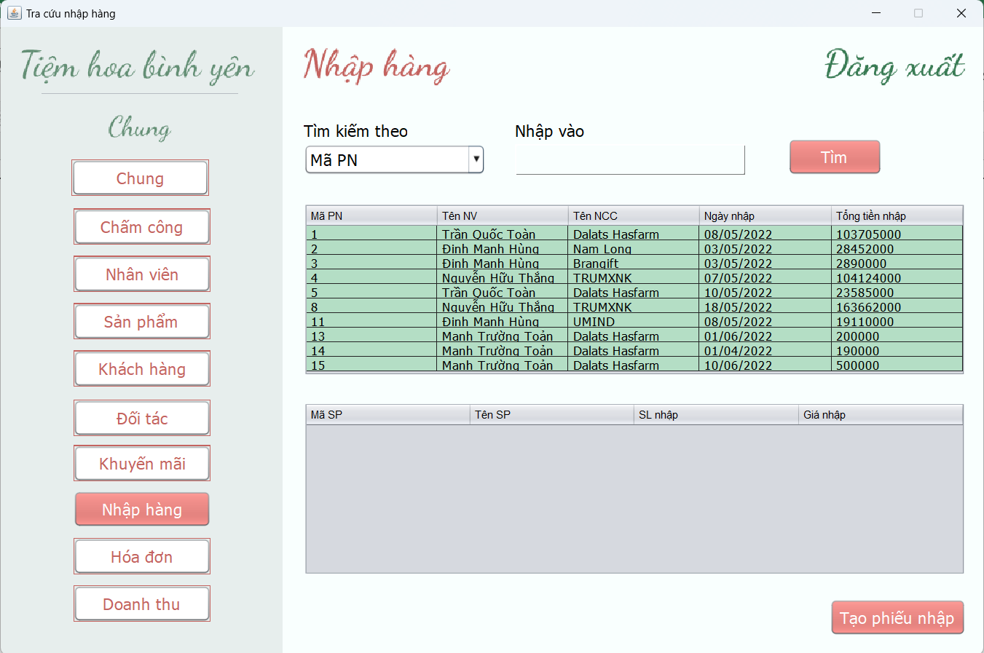 (Nơi đặt màn hình chính) |  |  |  |  |  |  |  | 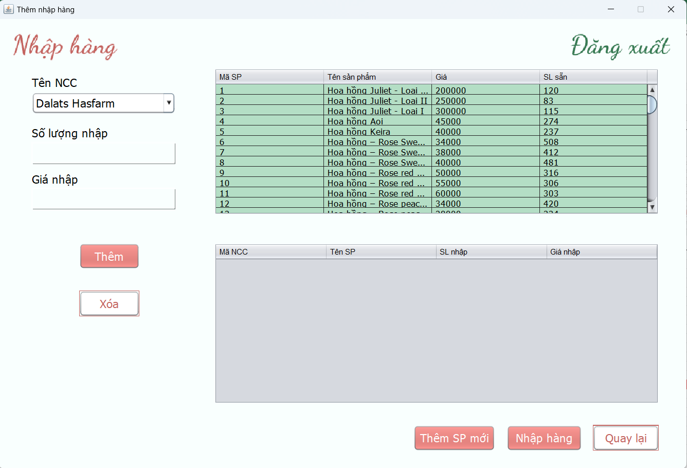 (Màn hình phụ 1) | 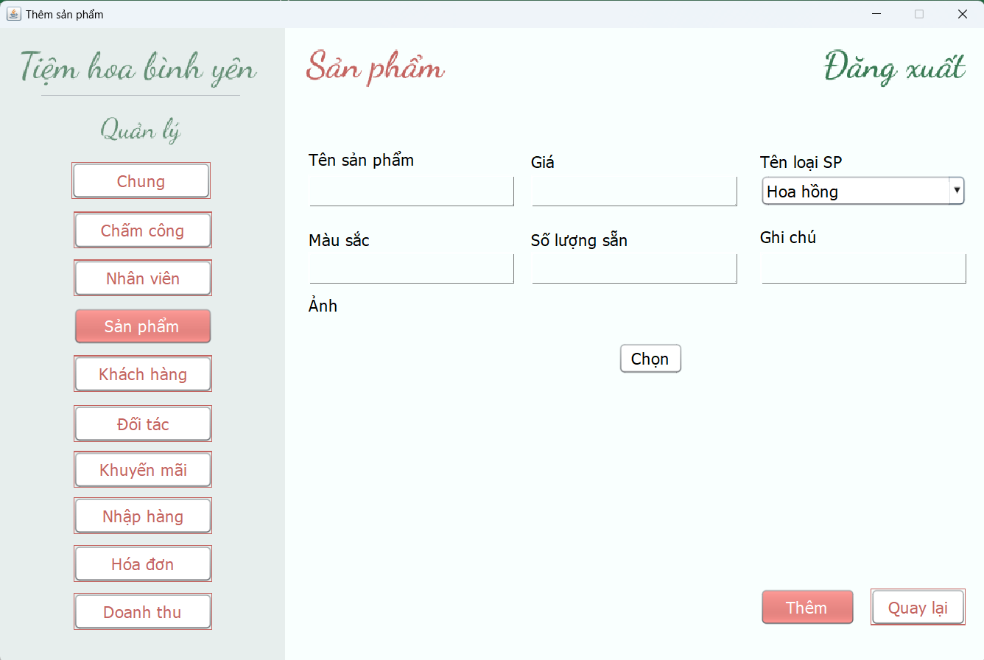 (Màn hình phụ 2) | (Màn hình phụ 3)

 | Tester nhập |  |  |  |  | Dev nhập
STT | Case Study | Status | Desciprtion | Bug Date | Tester | Fix Date | Dev
1 | Tạo phiếu nhập | OK | Kiểm tra số lượng sản phẩm sau khi nhập |  | Nhung
2 | Tạo phiếu nhập | Bug | Kiểm tra ngày nhập là ngày hiện tại | 14/06/2022 | Nhung | 16/06/2022 | Thảo
3 | Tạo phiếu nhập | OK | Kiểm tra số lượng nhập >0 |  | Nhung
4 | Tạo phiếu nhập | OK | Kiểm tra giá nhập >0 |  | Nhung
5 | Tạo phiếu nhập | Bug | Kiểm tra sản phẩm đã tồn tại trong hàng chờ | 16/06/2022 | Nhung | 18/06/2022 | Thảo
6 | Tạo phiếu nhập | OK | Kiểm tra chọn sản phẩm trước khi điền số lượng và đơn giá |  | Nhung
7 | Tạo phiếu nhập | OK | Kiểm tra mỗi lần tạo phiếu nhập chỉ thực hiện trên một nhà cung cấp |  | Nhung
8 | Tạo phiếu nhập | OK | Kiểm tra việc câp nhật số lượng sản phẩm sau khi nhập hàng |  | Nhung
9 | Tạo phiếu nhập | OK | Kiểm tra việc câp nhật giá sản phẩm sau khi nhập hàng |  | Nhung
10 | Xóa sản phẩm trong hàng chờ | OK | Kiểm tra chọn sản phẩm trước khi xóa |  | Nhung
11 | Tra cứu phiếu nhập | OK | Hiển thị thông tin tìm kiếm tương ứng theo thông tin nhập vào |  | Nhung
12 | Tra cứu phiếu nhập | OK | Kiểm tra thông tin tìm kiếm không tồn tại |  | Nhung
13 | Tra cứu phiếu nhập | OK | Hiển thị thông tin chi tiết phiếu nhập tương ứng khi chọn một phiếu nhập |  | Nhung
14 |  | Warning
15 |  | Warning
16 |  | Warning
17 |  | Warning
18 |  | Warning
19 |  | Warning
20 |  | Warning
21 |  | Warning
22 |  | Warning
23 |  | Warning
24 |  | Warning
25 |  | Warning

Màn hình quản lý hóa đơn
Usecase | Quản lý hóa đơn

Ngày | 13/06/2022

Người Test | Thùy Nhung

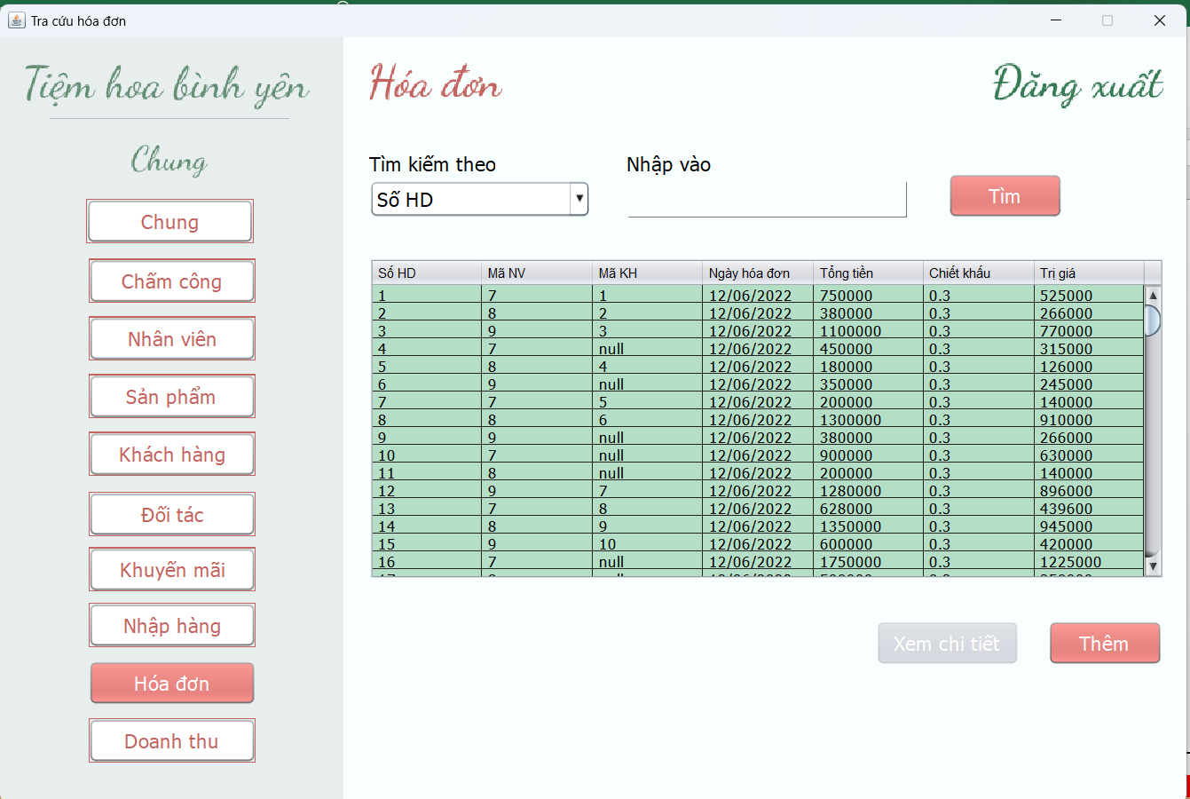 (Nơi đặt màn hình chính) |  |  |  |  |  |  |  | 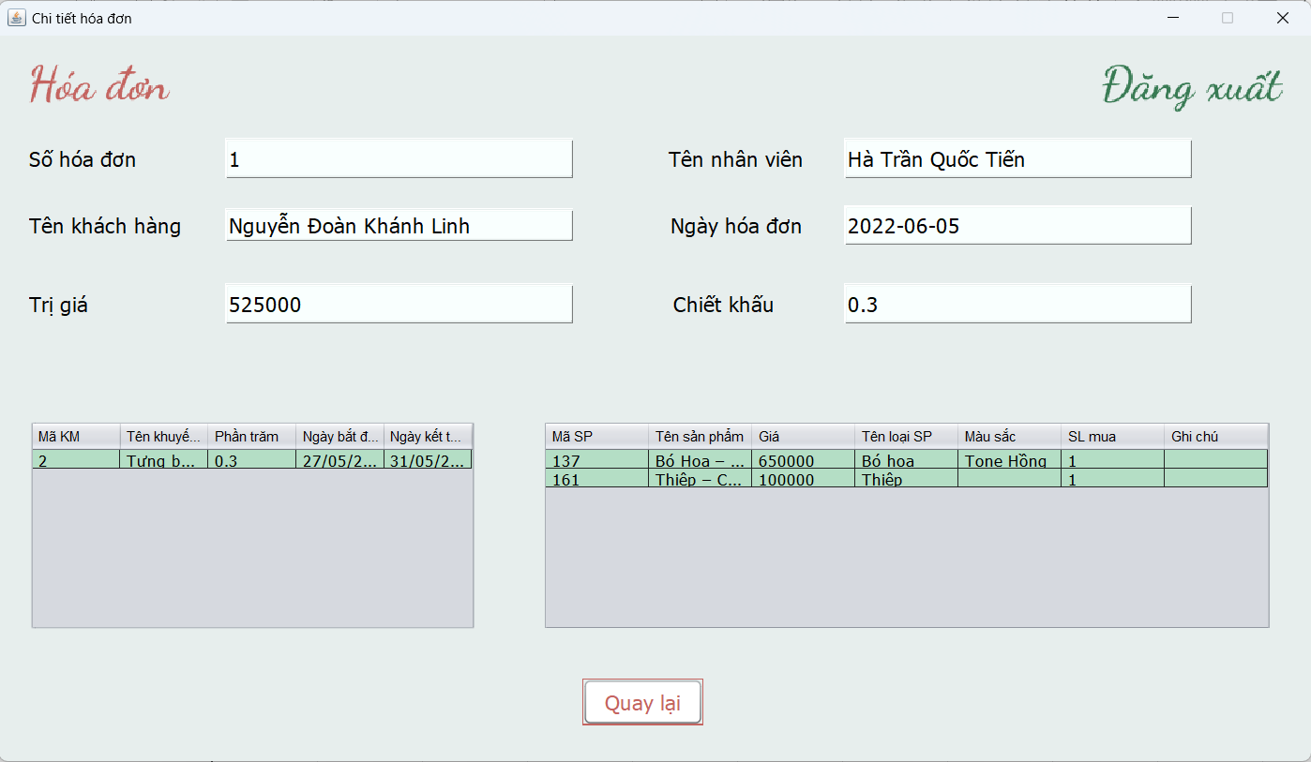 (Màn hình phụ 1) | 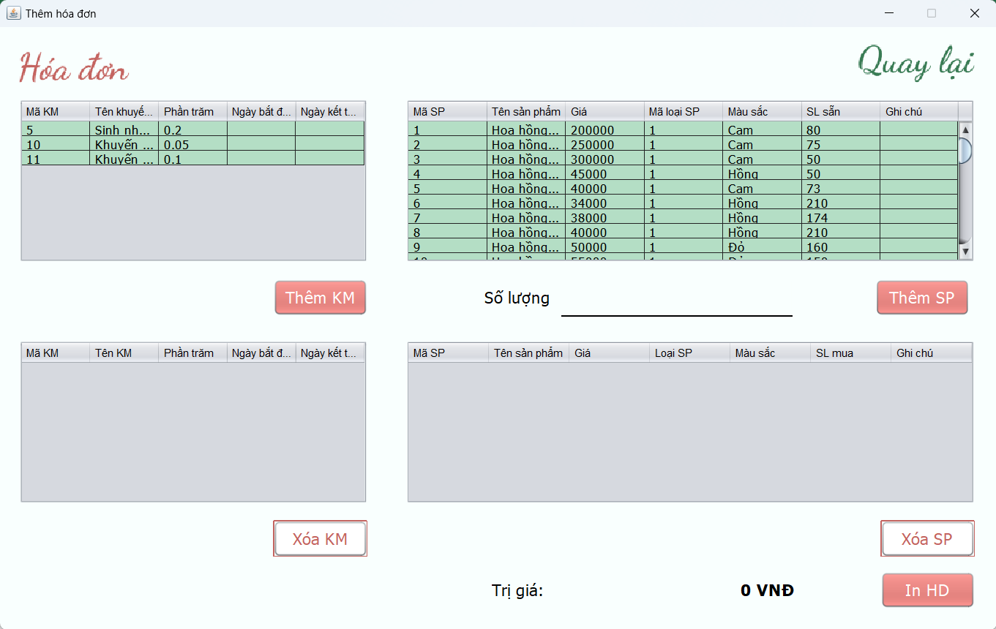 (Màn hình phụ 2) | (Màn hình phụ 3)

 | Tester nhập |  |  |  |  | Dev nhập
STT | Case Study | Status | Desciprtion | Bug Date | Tester | Fix Date | Dev
1 | Tra cứu hóa đơn | OK | Hiển thị thông tin tra cứu hợp lệ |  | Nhung
2 | Tra cứu hóa đơn | OK | Kiểm tra thông tin tra cứu không tồn tại |  | Nhung
3 | Tra cứu hóa đơn | OK | Kiểm tra định dạng thông tin tra cứu |  | Nhung
4 | Thêm hóa đơn | OK | Ngày thêm hóa đơn là ngày hiện tại |  | Nhung
5 | Thêm hóa đơn | OK | Nhân viên tạo hóa đơn là nhân viên đang đăng nhập |  | Nhung
6 | Thêm hóa đơn | OK | Kiểm tra loại khách hàng "Than thiet" được giảm 5% tổng hóa đơn |  | Nhung
7 | Thêm hóa đơn | OK | Kiểm tra loại khách hàng "VIP" được giảm 10% tổng hóa đơn |  | Nhung
8 | Thêm hóa đơn | OK | Khuyến mãi chỉ được áp dụng khi còn hiệu lực |  | Nhung
9 | Thêm hóa đơn | OK | Kiểm tra khi nhập số lượng mà không chọn sản phẩm |  | Nhung
10 | Thêm hóa đơn | OK | Kiểm tra bỏ trống số lượng |  | Nhung
11 | Thêm hóa đơn | OK | Kiểm tra số lượng >0 |  | Nhung
12 | Thêm hóa đơn | OK | Kiểm tra số lượng mua <= số lượng sẵn |  | Nhung
13 | Thêm hóa đơn | OK | Kiểm tra trường hợp thêm sản phẩm đã có trong hàng chờ |  | Nhung
14 | Thêm khuyến mãi vào hóa đơn | OK | Kiểm tra trị giá hóa đơn thỏa điều kiện khuyến mãi |  | Nhung
15 | Thêm khuyến mãi vào hóa đơn | OK | Kiểm tra ngày hiện tại có là sinh nhật khách hàng |  | Nhung
16 | Thêm khuyến mãi vào hóa đơn | OK | Kiểm tra thêm khuyến mãi sinh nhật đối với khách vãng lai |  | Nhung
17 | Thêm khuyến mãi vào hóa đơn | OK | Kiểm tra trị giá hóa đơn được cập nhật sau khi thêm khuyến mãi |  | Nhung
18 |  | Warning
19 |  | Warning
20 |  | Warning
21 |  | Warning
22 |  | Warning
23 |  | Warning
24 |  | Warning
25 |  | Warning

Màn hình chấm công
Usecase | Quản lý chấm công

Ngày | 2022-11-06

Người Test | Thùy Nhung

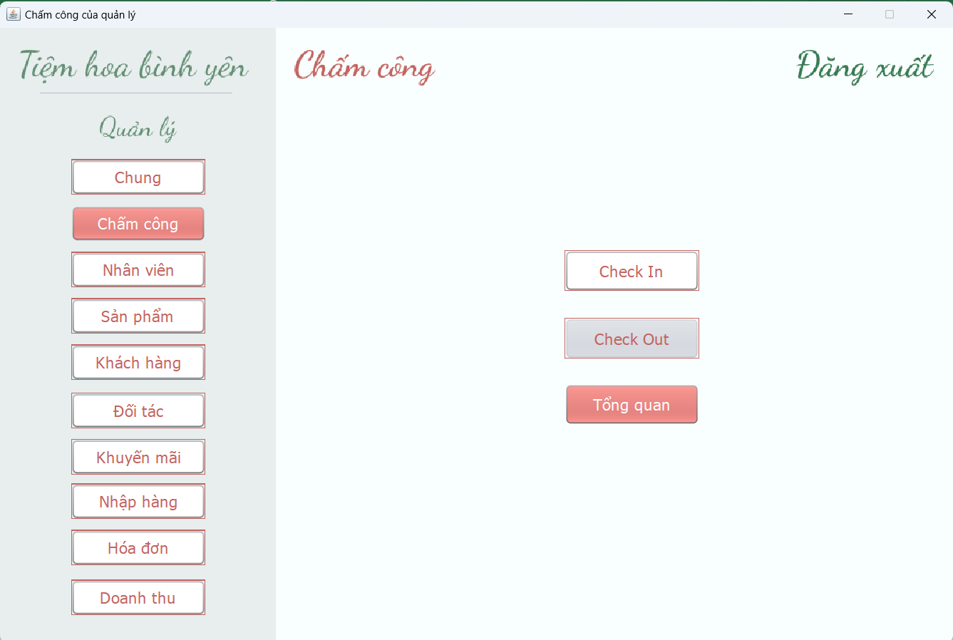 (Nơi đặt màn hình chính) |  |  |  |  |  |  |  | 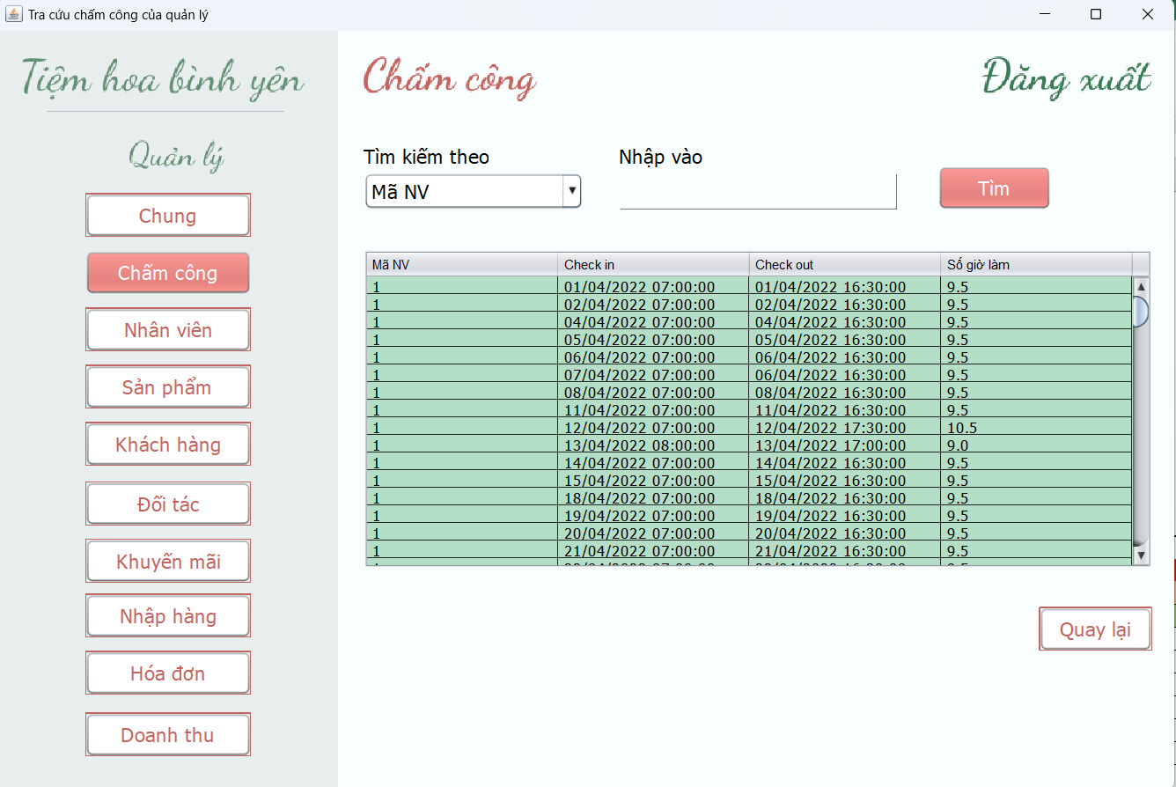 (Màn hình phụ 1) | (Màn hình phụ 2) | (Màn hình phụ 3)

 | Tester nhập |  |  |  |  | Dev nhập
STT | Case Study | Status | Desciprtion | Bug Date | Tester | Fix Date | Dev
1 | Checkin | OK | Chỉ được Checkin một lần trong ngày |  | Nhung
2 | Checkout | OK | Chỉ được checkout sau khi đã checkin |  | Nhung
3 | Checkout | OK | Nếu hết ngày không checkout, hệ thống sẽ không ghi nhận ngày đó |  | Nhung
4 | Tra cứu | OK | Hiển thị thông tin chấm công theo thông tin tìm kiếm nhập vào |  | Nhung
5 | Tra cứu | OK | Kiểm tra thông tin tìm kiếm không tồn tại
6 |  | Warning
7 |  | Warning
8 |  | Warning
9 |  | Warning
10 |  | Warning
11 |  | Warning
12 |  | Warning
13 |  | Warning
14 |  | Warning
15 |  | Warning
16 |  | Warning
17 |  | Warning
18 |  | Warning
19 |  | Warning
20 |  | Warning
21 |  | Warning
22 |  | Warning
23 |  | Warning
24 |  | Warning
25 |  | Warning

